DER
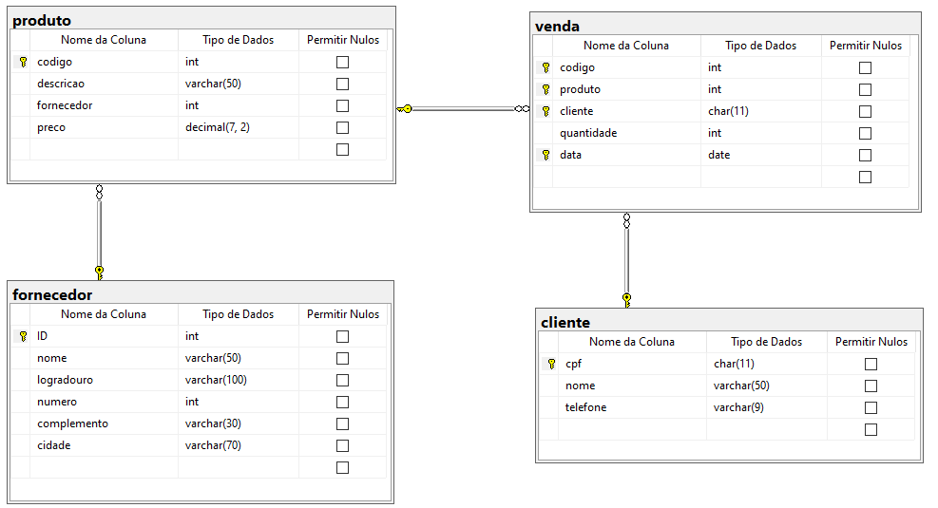

(FK)
(FK)
(FK)

